Liczydło
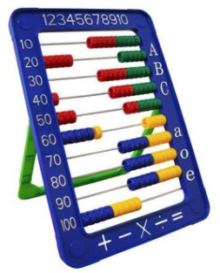
 | arkusz: | Table2

 | od: | 2019 I

 | do: | 2020 III

 |  |  |  |  |  |  |  |  |  |  | 0.5 | a | 0.71
 |  |  |  |  |  |  |  |  |  |  | 0.15 |  | 0.29
 |  |  |  |  |  |  |  |  |  |  | 0.06

 |  | opis | id | waga |  |  |  |  |  |  | 147.2 | 149.6 | 0.98395721925 | 0.28534759358
 |  | CPI | cpi | 15 |  | 2 | 2
 |  | R | r | 6 |  | 0 | 0
 |  | paliwo | 19.2 | 4 |  | 101.7 | 81
 |  | cement | 23.5 | 1 |  | 108.5 | 108.5
 |  | stal | 24.1 | 9 |  | 105.8 | 93
 |  | kruszywo | 08.1 | 13 |  | 107.4 | 105.8
 |  | miedź | 24.4 | 2 |  | 105.8 | 93
 |  | Reszta |  | 50
 |  |  |  | 100

2019 I | 2 | 0 | 107.4 | 109.1 | 101.7 | 108.5 | 105.8 | 95.5 | 109 | 100.7
2019 II | 0 | 0 | 110.4 | 109.5 | 111.7 | 109.2 | 101.7 | 102.4 | 105.8 | 101.2
2019 III | 0 | 0 | 109.5 | 109.3 | 112 | 108.3 | 100 | 103.6 | 99 | 101.7
2019 IV | 0 | 0 | 109.6 | 108.6 | 111.4 | 109.4 | 98.9 | 103.4 | 99.8 | 102.2
2019 V | 0 | 0 | 108.6 | 111.3 | 102.8 | 109.8 | 97.6 | 95.9 | 110.6 | 102.4
2019 VI | 0 | 0 | 107.4 | 108.9 | 96.6 | 109.1 | 97.9 | 91.5 | 104.3 | 102.6
2019 VII | 0 | 0 | 107 | 106.7 | 97.9 | 108.7 | 96.6 | 96.8 | 105.5 | 102.9
2019 VIII | 0 | 0 | 107.8 | 106.8 | 97.4 | 108.5 | 97.2 | 101.5 | 102.3 | 102.9
2019 IX | 0 | 0 | 108.4 | 107.9 | 97.8 | 108.8 | 95.5 | 104.9 | 102.5 | 102.6
2019 X | 0 | 0 | 107.6 | 106 | 91.2 | 109 | 91.5 | 100.9 | 105 | 102.5
2019 XI | 0 | 0 | 107.6 | 103.5 | 96.8 | 109.4 | 88.2 | 100.3 | 103.6 | 102.6
2019 XII | 0 | 0 | 107.4 | 103 | 110 | 108.6 | 87.1 | 102.2 | 105.5 | 103.4
2020 I | 0 | 0 | 106.6 | 104.1 | 107.6 | 107.5 | 87.8 | 103.4 | 104.3 | 104.3
2020 II | 0 | 0 | 104.3 | 104.4 | 96.6 | 107.6 | 88.5 | 97.3 | 107.7 | 104.7
2020 III | 2 | 0 | 105.8 | 105.2 | 81 | 108.5 | 93 | 92.2 | 109.4 | 104.6
2020 IV | 0 | 0 | 105.4 | 106.3 | 66.3 | 108.2 | 94 | 94.6 | 111 | 103.4
2020 V | 0 | 0 | 104.3 | 105.2 | 68.3 | 108.1 | 92.4 | 100.9 | 95.2 | 102.9
2020 VI | 0 | 0 | 104.8 | 106.5 | 81.8 | 107.4 | 89.1 | 105.4 | 103.9 | 103.3
2020 VII | 0 | 0 | 104 | 104.9 | 83.3 | 107.2 | 89.3 | 111.1 | 103.2 | 103
2020 VIII | 0 | 0 | 103.4 | 103.8 | 82.8 | 107.2 | 88 | 108.8 | 103.5 | 102.9
2020 IX | 0 | 0 | 104 | 103.4 | 78 | 107.4 | 90.7 | 110.1 | 103.6 | 103.2
2020 X | 0 | 0 | 103.6 | 104.1 | 82.2 | 107.1 | 96 | 112.1 | 106.4 | 103.1
2020 XI | 0 | 0 | 102.8 | 103.5 | 83.6 | 106.3 | 100.8 | 114.9 | 102.4 | 103
2020 XII | 0 | 0 | 103 | 103.9 | 87.3 | 105.7 | 105.5 | 117.4 | 106.3 | 102.4
2021 I | 0 | 0 | 102.1 | 102.8 | 93.5 | 106.2 | 109.1 | 123.6 | 103.5 | 102.6
2021 II | 0 | 0 | 102.5 | 104.2 | 105.2 | 105.6 | 118 | 128.8 | 101.1 | 102.4
2021 III | 0 | 0 | 100.2 | 103.9 | 132.8 | 103.6 | 119.8 | 142.8 | 105.1 | 103.2
2021 IV | 0 | 0 | 100.1 | 103.6 | 155.2 | 103.6 | 123.1 | 142.2 | 109.3 | 104.3
2021 V | 0 | 0 | 100.6 | 103.3 | 153.1 | 103.1 | 130.4 | 144.5 | 107.6 | 104.7
2021 VI | 0 | 0 | 101 | 104.3 | 140.4 | 103.6 | 144.4 | 136.6 | 106.6 | 104.4
2021 VII | 0 | 0 | 102.5 | 105.7 | 141.4 | 104.3 | 159.4 | 130.2 | 105.5 | 105
2021 VIII | 0 | 0 | 103.7 | 106.2 | 140.2 | 104.7 | 171.5 | 132.1 | 106.1 | 105.5
2021 IX | 0 | 0 | 103.8 | 108.2 | 150.9 | 104.6 | 170.6 | 126.6 | 108.7 | 105.9
2021 X | 0 | 0 | 105 | 110.4 | 164.3 | 104.8 | 165.2 | 134.5 | 107 | 106.8
2021 XI | 0 | 0 | 105.6 | 113.2 | 165.3 | 106 | 160.8 | 136.4 | 110.3 | 107.8
2021 XII | 0 | 0 | 0 | 0 | 0 | 0 | 0 | 0 | 108.5 | 108.6
2022 I | 0 | 0 | 0 | 0 | 0 | 0 | 0 | 0 | 0 | 0
2022 II | 0 | 0 | 0 | 0 | 0 | 0 | 0 | 0 | 0 | 0
2022 III | 0 | 0 | 0 | 0 | 0 | 0 | 0 | 0 | 0 | 0
2022 IV | 0 | 0 | 0 | 0 | 0 | 0 | 0 | 0 | 0 | 0
2022 V | 0 | 0 | 0 | 0 | 0 | 0 | 0 | 0 | 0 | 0
2022 VI | 0 | 0 | 0 | 0 | 0 | 0 | 0 | 0 | 0 | 0
2022 VII | 0 | 0 | 0 | 0 | 0 | 0 | 0 | 0 | 0 | 0
2022 VIIII | 0 | 0 | 0 | 0 | 0 | 0 | 0 | 0 | 0 | 0
2022 IX | 0 | 0 | 0 | 0 | 0 | 0 | 0 | 0 | 0 | 0
2022 X | 0 | 0 | 0 | 0 | 0 | 0 | 0 | 0 | 0 | 0
2022 XI | 0 | 0 | 0 | 0 | 0 | 0 | 0 | 0 | 0 | 0
2022 XII | 0 | 0 | 0 | 0 | 0 | 0 | 0 | 0 | 0 | 0

Wzorek
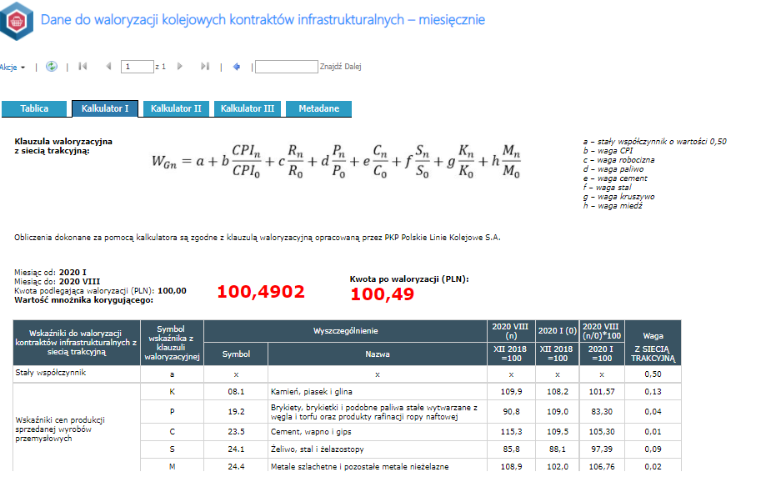
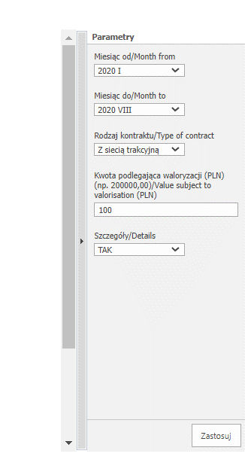
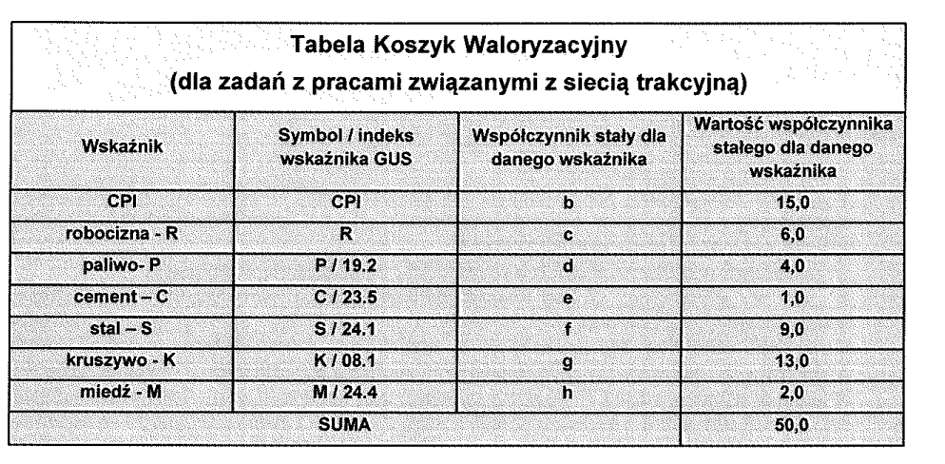

wskażnik | indeks/symbok | Waga wskażnika
CPI |  | 15
R |  | 6
paliwo | 19.2 | 4
cement | 23.5 | 1
stal | 24.10 | 9
kruszywo | 8.1 | 13
miedź | 24.40 | 2 | liczenia jest bajecznie proste 1. wybranie tablicy ze wskażnikami 2. wybranie z listy wskażnika (bok z ptaszkami) 3. przypisanie wagi dla wskażnika (suma musi być równa 50 można ją żąglować) 4. wybranie miesiące [n] - okres dla jakiego wsytawiana jest faktura 5. wybranie miesiąca odniesienia (tu jest dowolność) http://swaid.stat.gov.pl/Ceny_dashboards/Raporty_predefiniowane/RAP_DBD_CEN_45_2.aspx

 |  |  | dodatkowe założenia dodawanie tablic z kolejnymi wskaźnikami dodawanie dowolnego wskaźnika (miedz jest dla koleii w drogówne jej nie ma w energetyce też jest różnie)

